Sheet1
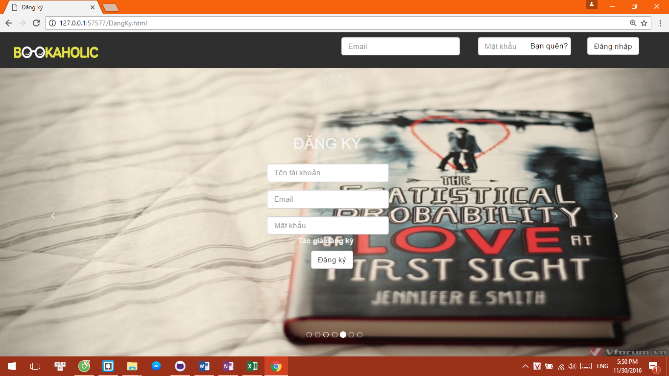
YÊU CẦU SLIDER IMAGE
STT | Tên | Miêu tả
1 | Ảnh | Ảnh có nội dung về sách Kích thước: 1242 x 536 | Số lượng 10 cái
2 | Nội dung | Chứa những câu quote hay về sách:
3 |  | 1) Một căn phòng mà không có sách cũng như một thân thể không có tâm hồn | Marcus Tullius Cicero
4 |  | 2) Nếu ai đó không thể tận hưởng việc đọc đi đọc lại một cuốn sách thì nó không còn là một cuốn sách để đọc nữa | Oscar Wilde
5 |  | 3) Tâm có sách như gươm được mài, lúc nào cũng sắc bén | George R.R Martin
6 |  | 4) Không có người bạn nào trung thành như một cuốn sách | Ernest Hermingway
7 |  | 5) Một người thích đọc sẽ sống cả ngàn năm trước khi chết | George R.R Martin
8 |  | 6) Bạn biết rằng bạn đã đọc một cuốn sách hay khi bạn giở đến trang cuối cùng và cảm thấy như mình vừa chia tay một người bạn. | Paul Sweeney
9 |  | 7) Đọc một cuốn sách hay cũng như tham gia một chuyến hành trình | Emma Gulliford
10 |  | 8) Những cuốn sách chúng ta đọc sẽ trả lời những câu hỏi thậm chí ta còn chưa biết đến | Axel Marazzi
11 |  | 9) Những cuốn sách không hề thay đổi ai cả; những trang giấy mới làm điều đó, đôi khi chỉ là vài câu mà thôi | John Piper
12 |  | 10) Khi tôi bước chân vào thư viện, tôi không thể hiểu tại sao tôi từng bước ra khỏi nơi ấy | Marie de Rabutin-Chantal
13 | Những chi tiết yêu cầu | Có 1 cái form đăng ký sẽ đặt ở giữa màn hình (đè lên ảnh) nên cần chọn ảnh phù hợp để khi để form sẽ không nhìn xấu xấu hay ko hợp (vị trí form : xem ảnh dưới)
14 | Designer có quyền làm theo những gì hợp lí. Ngoại trừ viện thay đổi vị trí form thì những việc khác như quote khác hay hơn, phương án xử lí về việc form tốt hơn đều chấp nhận.

